전자결재 양식
화면명 |  | 메시지 발송 요청서 | 화면영문명 | ReqSMS_Request
화면URL |  | http://ekp.smiledev.net/eNovator/GSWF/WebPage/ApprovalForms/ApprovalFormCtrl.aspx
진입경로 |  | 전자결재 > 결재문서작성 > 전산 > 메시지 발송 요청서
화면설명 |  | 메시지 발송 요청서를 작성하기 위한 전자결재 양식
화면 캡쳐
7
8
9
10
11
12
1
13
4
5
2
1
8
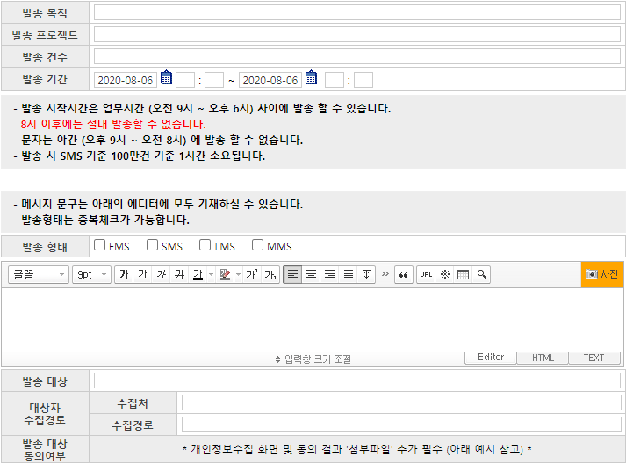 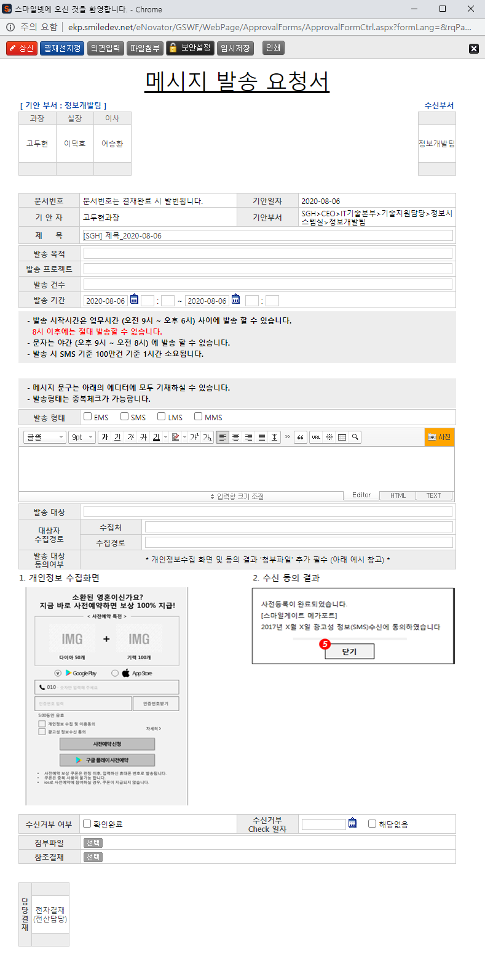 |  |  |  |  |  | 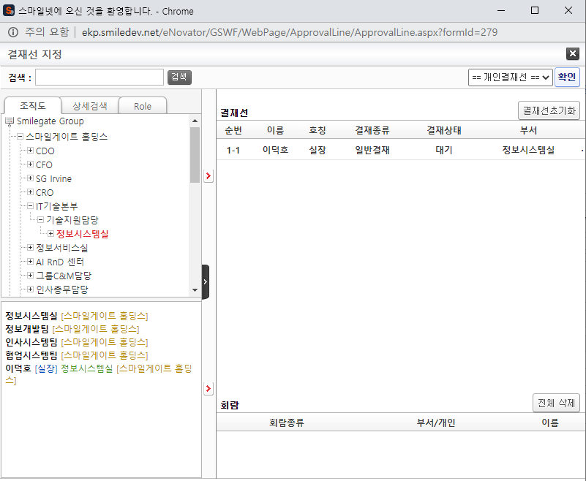
2
14
10
6
3
2
 |  |  |  |  |  | 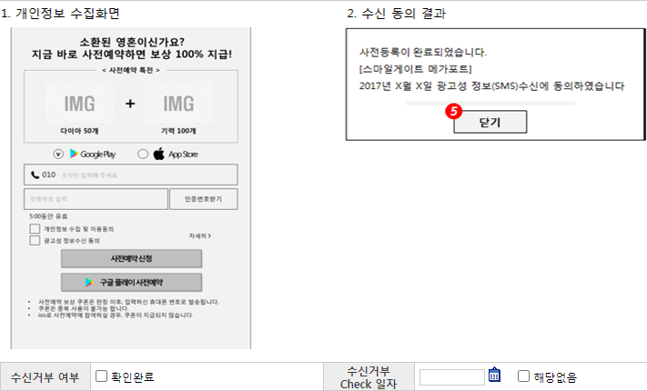
주요 기능정의
 | 기능명 | 기능설명 |  |  | 함수명
1 | 전자결재 기본 정보 | 제목 및 상신 문서 기본 정보 입력 화면
2 | 메시지 발송 신청 정보 | 메시지 발송 신청 정보 입력 화면
3 | 첨부파일 참조결재 선택 | 첨부 파일 및 참조결재 정보 입력 화면
4 | 기안 결재자 | 기안자 결재 프로세스 정보를 확인 가능한 영역
5 | 수신 결재자 | 수신자 결재 프로세스 정보를 확인 가능한 영역, 수신자가 없을 시 기안 결재자 영역
6 | 담당 결재자 | 담당 결재 프로세스 정보를 확인 가능한 영역
7 | 상신 버튼 | 결재 상신 |  |  | DraftAction_OnClick
8 | 결재선지정 버튼 | 결재선 지정 관련 팝업 창 호출 |  |  | TotalApprovalLineMgr
9 | 의견입력 버튼 | 의견 입력 창 노출 |  |  | DraftComment_OnClick
10 | 파일첨부 버튼 | 첨부 파일 Div 화면 노출 |  |  | FileAttach_OnClick
11 | 보안설정 버튼 | 문서 보안 설정, 보안 된 문서는 지정된 회람자만 문서를 볼 수 있습니다. |  |  | SetSecurity_OnClick
12 | 임시저장 버튼 | 결재 작성 내용 임시 저장 |  |  | TempSave_OnClick
13 | 인쇄 버튼 | 화면 인쇄 |  |  | printNow
14 | 참조결재 선택 버튼 | 참조 결재 팝업 창 호출 |  |  | _FORM_fnSelectDocLink

주요 메소드 정의
호출Controller |  | 메소드명 | 메소드 설명
7 | ApprovalCostBudgetMain_001.htm | DraftAction_OnClick
7-1 | Draft.aspx | draft | EKP_WORKFLOW.DBO.USP_REPORT_REQUEST
7-2 | Draft.aspx | InsertApprovalDocExtendField | EKP_WORKFLOW.DBO.USP_UAN_EXTEND_FIELD_INSERT
7-3 | Draft.aspx | DraftTempDocDelete

추가사항(기타 사항을 자유롭게 기재)

팝업 - 참조 문서 선택
화면명 |  | 참조 문서 선택 | 화면영문명
화면URL |  | http://ekp.smiledev.net/eNovator/GSArchive/Interface/DocFileSelect.aspx
진입경로 |  | 전자결재 > 결재문서작성 > 전산 > 메시지 발송 요청서 > 참조결재
화면설명 |  | 참조 결재 문서를 가져오기 위한 팝업 창
화면 캡쳐
1
3
6
4
5
2
6
8
8
7
9
9
10
11
11
12
13
14
15
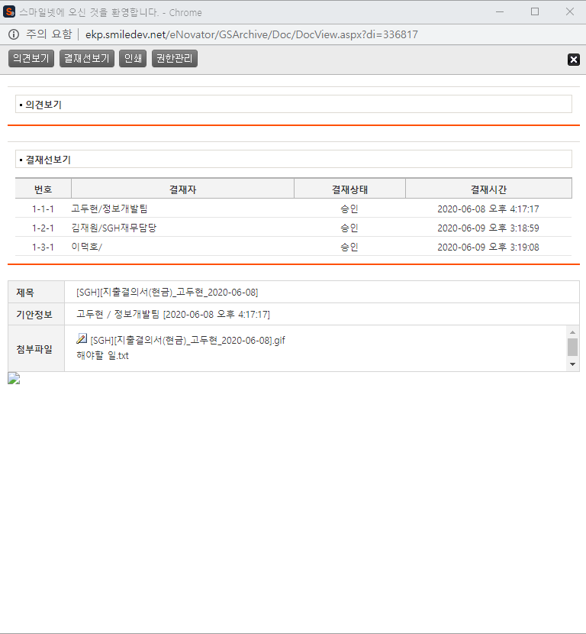 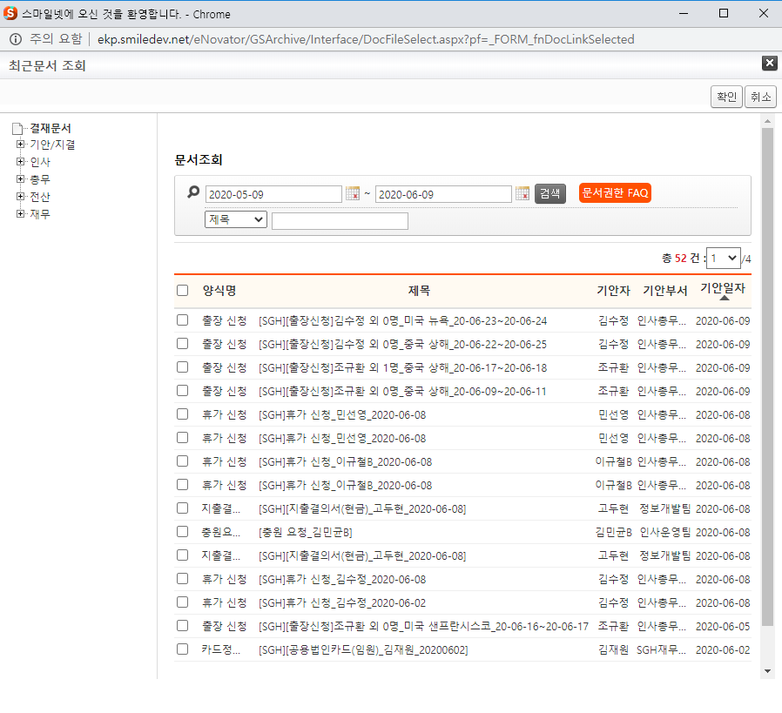 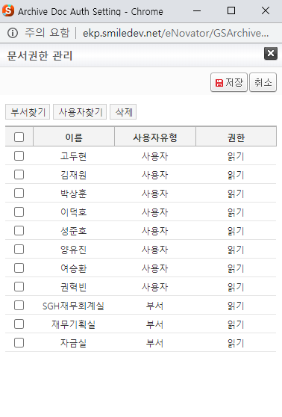
주요 기능정의
 | 기능명 | 기능설명 |  | 함수명
1 | 결재문서 트리 | 결재문서 트리 정보 제공 |  | _fn_BindingFolderTree
2 | 문서조회 | 문서 조회 |  | fnSearchDocList
3 | 문서목록 | 문서 목록 |  | getDocList
4 | 확인 | 확인 버튼 |  | fnSelDocFile
5 | 취소 | 취소 버튼 |  | fnCancelDocFile
6 | 문서선택 | 문서 선택시 문서 상세 페이지 팝업 |  | fnOpenDoc
7 | 문서 상세 페이지 | 문서 상세 페이지 로드 |  | GetDocInfo
8 | 의견보기 | 입력 된 의견 정보 노출 |  | fnViewComment
9 | 결재선 보기 | 결재선 노출 |  | fnViewLine
10 | 인쇄 | 화면 인쇄 |  | fnPrintContent
11 | 관리 권한 | 관리 권한 팝업 페이지 로드 |  | fnAuthMgr
12 | 부서 찾기 | 부서 찾기 팝업 |  | fnAuthAdd
13 | 사용자 찾기 | 사용자 찾기 팝업 |  | fnAuthAdd
14 | 삭제 | 권한 목록 로우 삭제 |  | fnAuthDel
15 | 저장 | 권한 정보 저장 |  | fnSave

주요 메소드 정의
호출Controller |  | 메소드명 | 메소드 설명
1 | DocFileSelect.aspx | _fn_BindingFolderTree | 트리 설정 호출
1-1 | ../Folder/js/newFolderTree.js | _fn_BindingFolderTree | 트리 설정
1-2 | ../Folder/FolderList_Data.aspx | GetFolderList | EKP_ARCHIVE.DBO.USP_FOLDER_SELECT
2 | DocFileSelect.aspx | fnSearchDocList | 문서 검색 호출
3 | DocFileSelect.aspx | getDocList | 문서 검색
3-1 | ../Doc/DocList_Data.aspx | GetDocList | EKP_ARCHIVE.DBO.USP_DOCLIST
4 | DocFileSelect.aspx | fnSelDocFile | 선택 된 문서 확인
4-1 | ../GSFW/Script/forms.js | _FORM_fnDocLinkSelected | 확인 된 문서 정보를 팝업 창을 호출한 페이지에 전달
5 | DocFileSelect.aspx | fnCancelDocFile | 팝업 창 닫기
6 | DocFileSelect.aspx | fnOpenDoc | 문서 상세보기 창
6-1 | ../Interface/js/docFileSelect.js | fnOpenDoc | 문서 상세보기 팝업 창 호출
15 | ../Admin/ArchiveDocAuthManage.aspx | fnSave | 권한 정보 저장
15-1 | ArchiveDocAuthManage_ajax.aspx | AuthSave | EKP_ARCHIVE.DBO.NUSP_Update_Doc_Auth

추가사항(기타 사항을 자유롭게 기재)

